バッチ構成1_ファイル展開
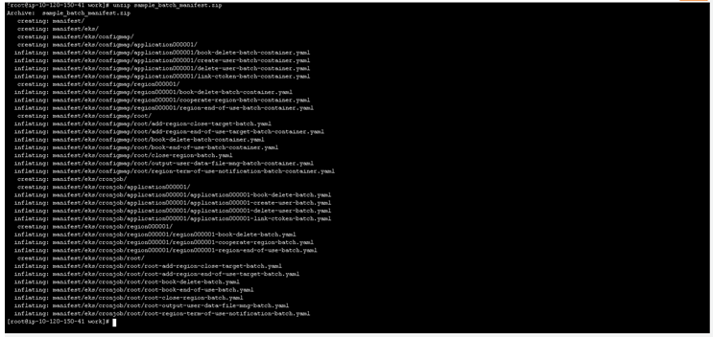
概要 | ファイル展開
手順番号
パラメータ | -
コマンド | cd work aws s3 cp s3://pxross1-batch-work/sample_batch_manifest.zip ./ unzip sample_batch_manifest.zip
ポイント
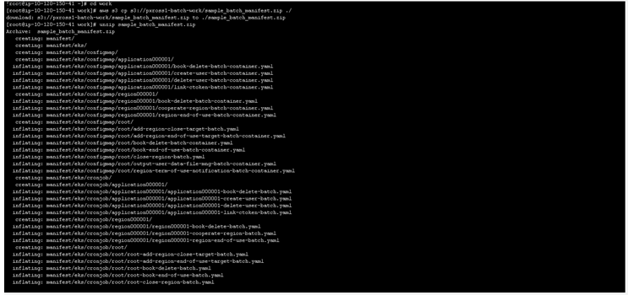
実行結果

バッチ構築2_利用者作成バッチ
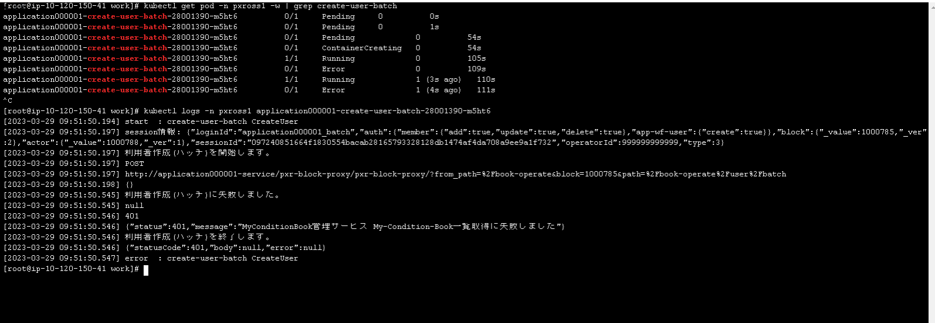
概要 | 利用者作成バッチ 設定・実行確認
手順番号
パラメータ | -
コマンド | kubectl apply -f manifest/eks/configmap/application000001/create-user-batch-container.yaml kubectl apply -f manifest/eks/cronjob/application000001/application000001-create-user-batch.yaml
ポイント
実行結果

コマンド | kubectl get pod -n pxross1 -w | grep create-user-batch kubectl logs -n pxross1 application000001-create-user-batch-28001390-m5ht6
ポイント

バッチ構築4_Region改定再同意依頼バッチ
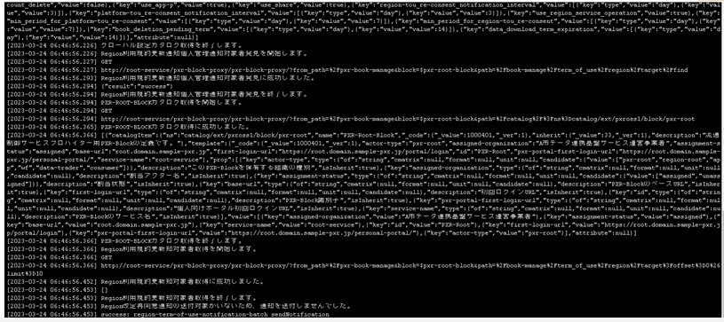
概要 | Region改定再同意依頼バッチ 設定・実行確認
手順番号
パラメータ | -
コマンド | kubectl apply -f manifest/eks/configmap/root/region-term-of-use-notification-batch-container.yaml kubectl apply -f manifest/eks/cronjob/root/root-region-term-of-use-notification-batch.yaml
ポイント
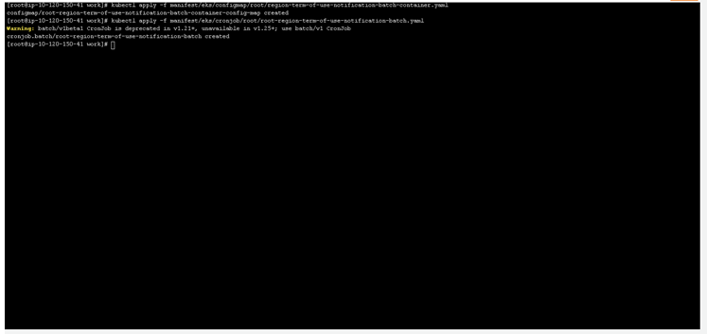
実行結果

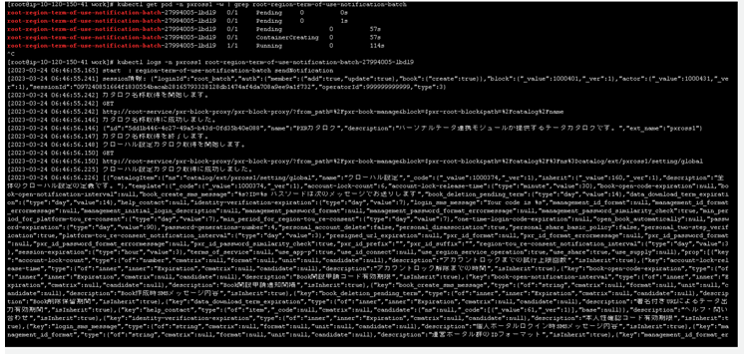
コマンド | kubectl get pod -n pxross1 -w | grep root-region-term-of-use-notification-batch kubectl logs -n pxross1 root-region-term-of-use-notification-batch-27994005-lbdl9
ポイント
実行結果

バッチ構築5_Book自動閉鎖バッチ
概要 | Book自動閉鎖バッチ 設定・実行確認
手順番号
パラメータ | -
コマンド | kubectl apply -f manifest/eks/configmap/root/book-end-of-use-batch-container.yaml kubectl apply -f manifest/eks/cronjob/root/root-book-end-of-use-batch.yaml
ポイント
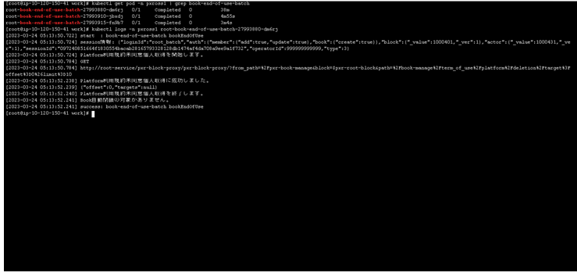
実行結果

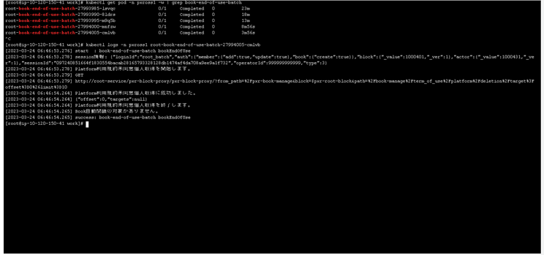
コマンド | kubectl get pod -n pxross1 -w | grep book-end-of-use-batch kubectl logs -n pxross1 root-book-end-of-use-batch-27994005-cmlvb
ポイント
実行結果

バッチ構築6_Region利用自動終了対象追加
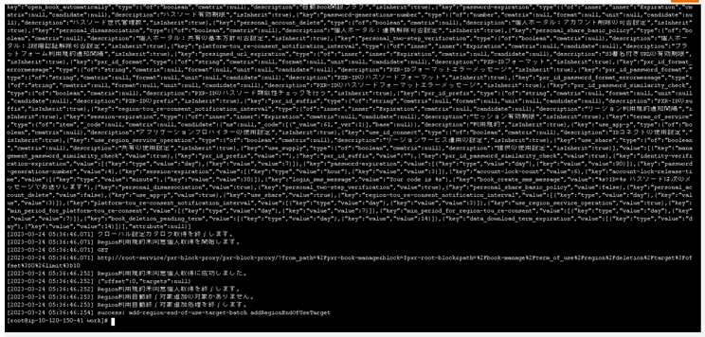
概要 | Region利用自動終了対象追加 設定・実行確認
手順番号
パラメータ | -
コマンド | kubectl apply -f manifest/eks/configmap/root/add-region-end-of-use-target-batch-container.yaml kubectl apply -f manifest/eks/cronjob/root/root-add-region-end-of-use-target-batch.yaml
ポイント
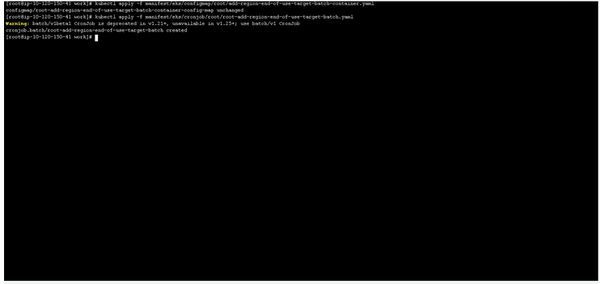
実行結果

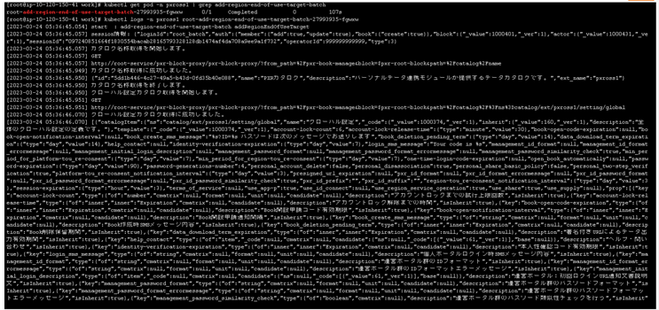
コマンド | kubectl get pod -n pxross1 | grep add-region-end-of-use-target-batch kubectl logs -n pxross1 root-add-region-end-of-use-target-batch-27993935-fgwxw
ポイント
実行結果

バッチ構築7_Region利用自動終了バッチ
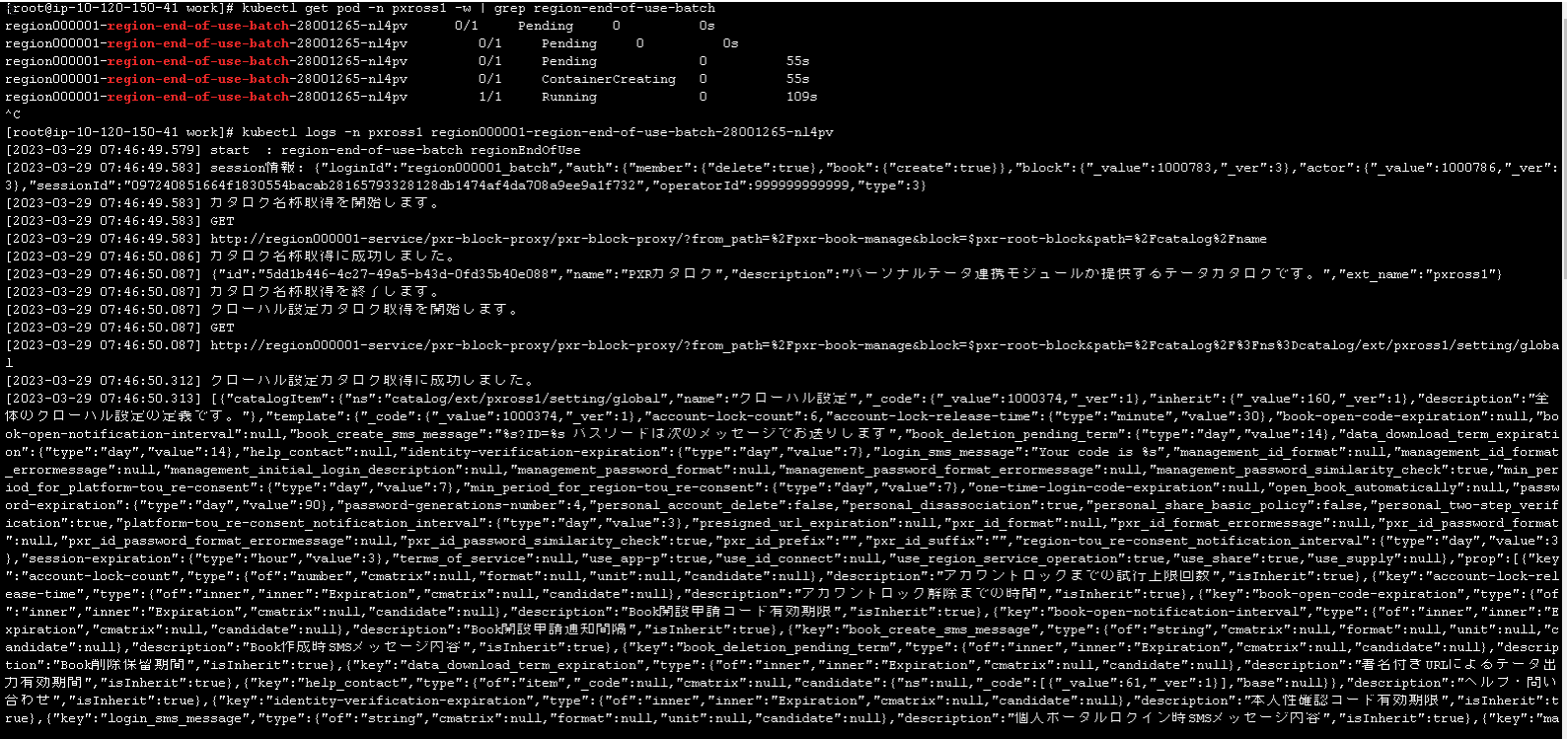
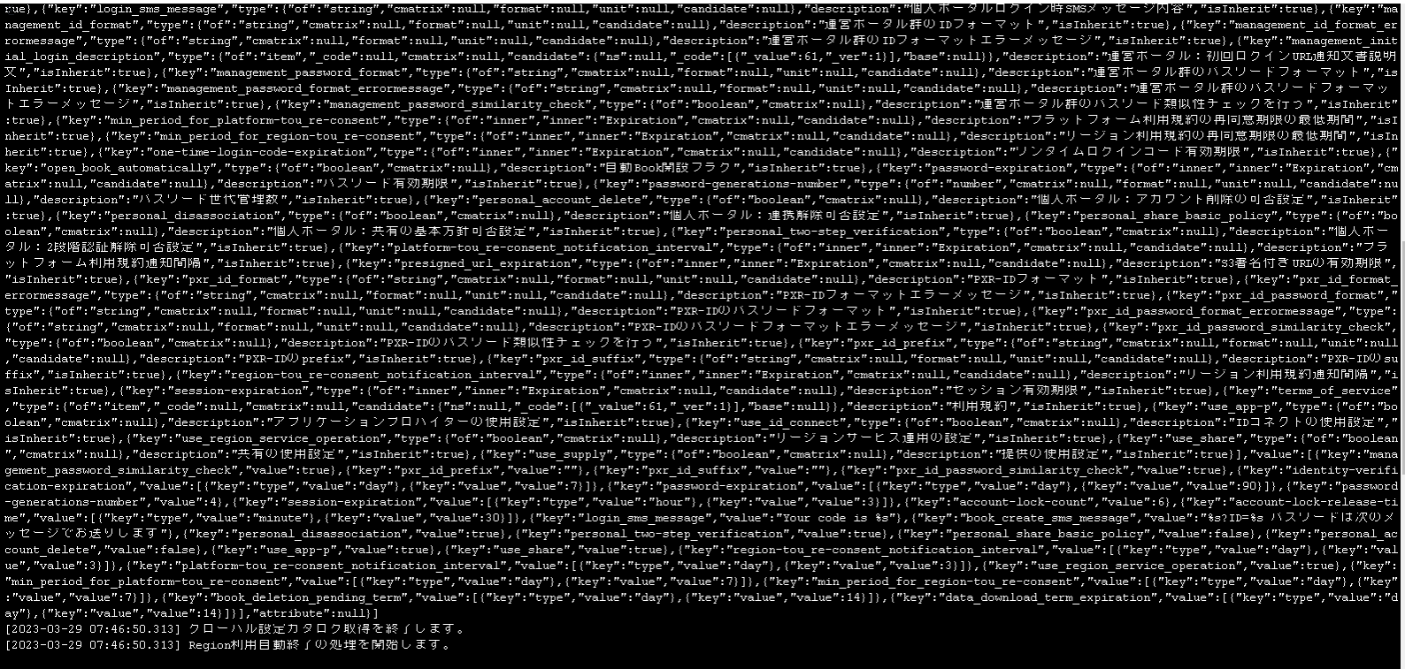
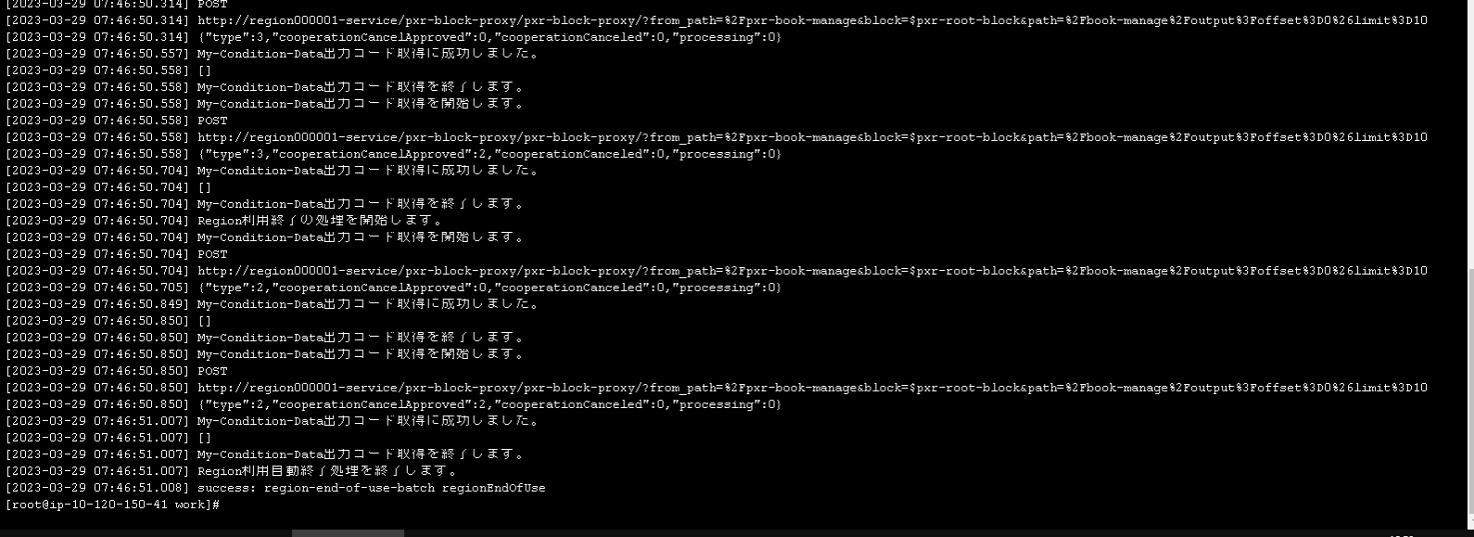
概要 | Region利用自動終了バッチ 設定・実行確認
手順番号
パラメータ | -
コマンド | kubectl apply -f manifest/eks/configmap/region000001/region-end-of-use-batch-container.yaml kubectl apply -f manifest/eks/cronjob/region000001/region000001-region-end-of-use-batch.yaml
ポイント
実行結果

コマンド | kubectl get pod -n pxross1 -w | grep region-end-of-use-batch kubectl logs -n pxross1 region000001-region-end-of-use-batch-28001265-nl4pv
ポイント

バッチ構築8_Book削除バッチ(root)
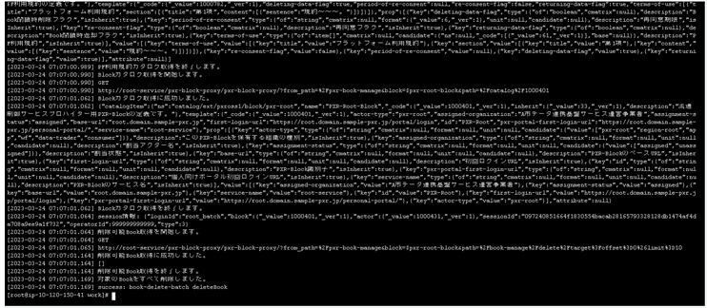
概要 | Book削除バッチ(root) 設定・実行確認
手順番号
パラメータ | -
コマンド | kubectl apply -f manifest/eks/configmap/root/book-delete-batch-container.yaml kubectl apply -f manifest/eks/cronjob/root/root-book-delete-batch.yaml
ポイント

実行結果

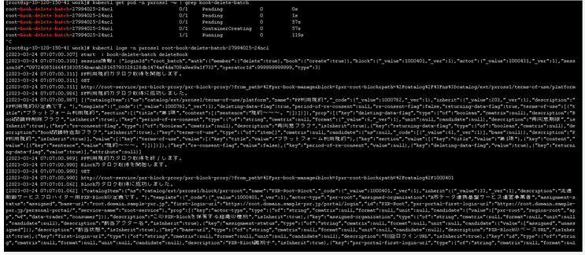
コマンド | kubectl get pod -n pxross1 -w | grep book-delete-batch kubectl logs -n pxross1 root-book-delete-batch-27994025-24ncl
ポイント
実行結果

バッチ構築9_Book削除バッチ(region)
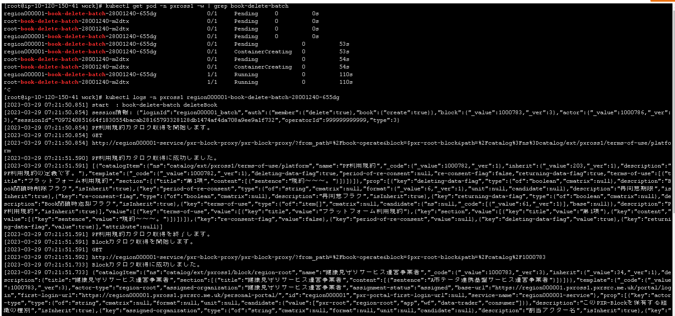
概要 | Book削除バッチ(region) 設定・実行確認
手順番号
パラメータ | -
コマンド | kubectl apply -f manifest/eks/configmap/region000001/book-delete-batch-container.yaml kubectl apply -f manifest/eks/cronjob/region000001/region000001-book-delete-batch.yaml
ポイント
実行結果

コマンド | kubectl get pod -n pxross1 -w | grep book-delete-batch kubectl logs -n pxross1 region000001-book-delete-batch-28001235-sdzgw
ポイント

バッチ構築10_Book削除バッチ(APP)
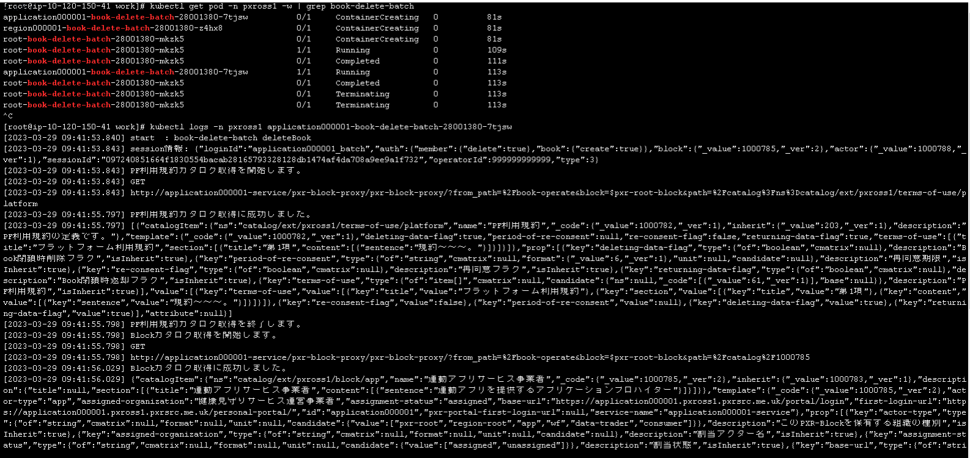
概要 | Book削除バッチ(APP) 設定・実行確認
手順番号
パラメータ | -
コマンド | kubectl apply -f manifest/eks/configmap/application000001/book-delete-batch-container.yaml kubectl apply -f manifest/eks/cronjob/application000001/application000001-book-delete-batch.yaml
ポイント
実行結果

コマンド | kubectl get pod -n pxross1 -w | grep book-delete-batch kubectl logs -n pxross1 application000001-book-delete-batch-28001380-7tjsw
ポイント

バッチ構築11_出力データファイル管理作成バッチ
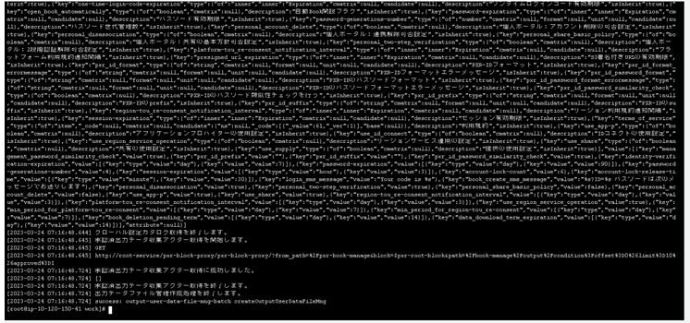
概要 | 出力データファイル管理作成バッチ 設定・実行確認
手順番号
パラメータ | -
コマンド | kubectl apply -f manifest/eks/configmap/root/output-user-data-file-mng-batch-container.yaml kubectl apply -f manifest/eks/cronjob/root/root-output-user-data-file-mng-batch.yaml
ポイント
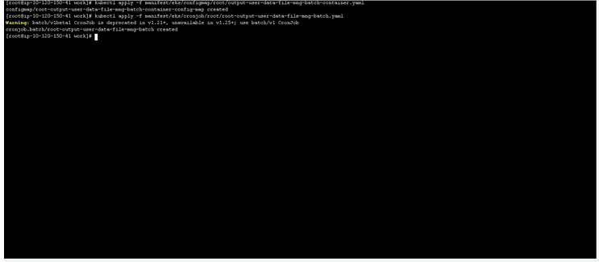
実行結果

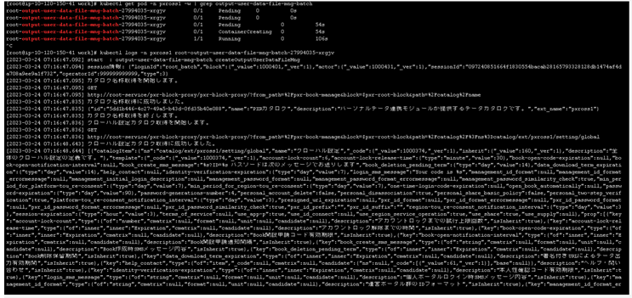
コマンド | kubectl get pod -n pxross1 -w | grep output-user-data-file-mng-batch kubectl logs -n pxross1 root-output-user-data-file-mng-batch-27994035-xrgjv
ポイント
実行結果

バッチ構築12_利用者データ削除バッチ
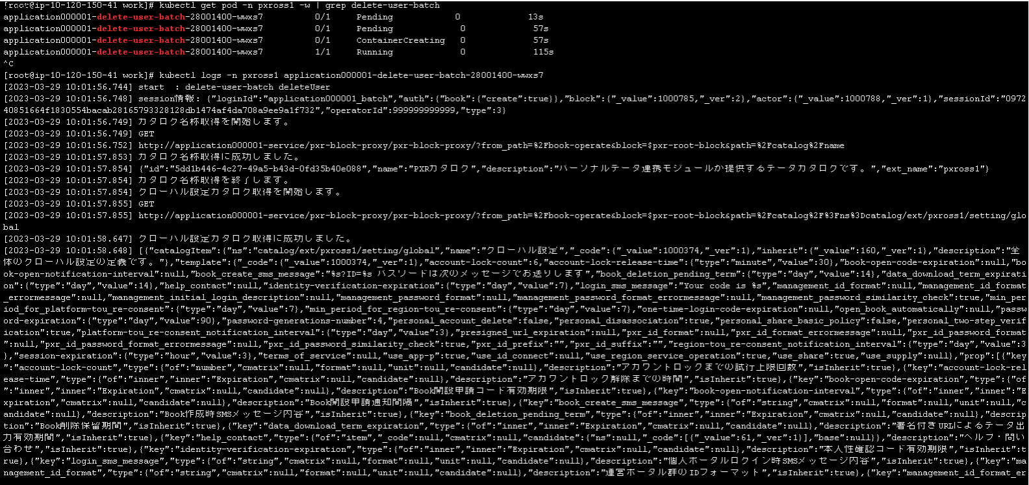
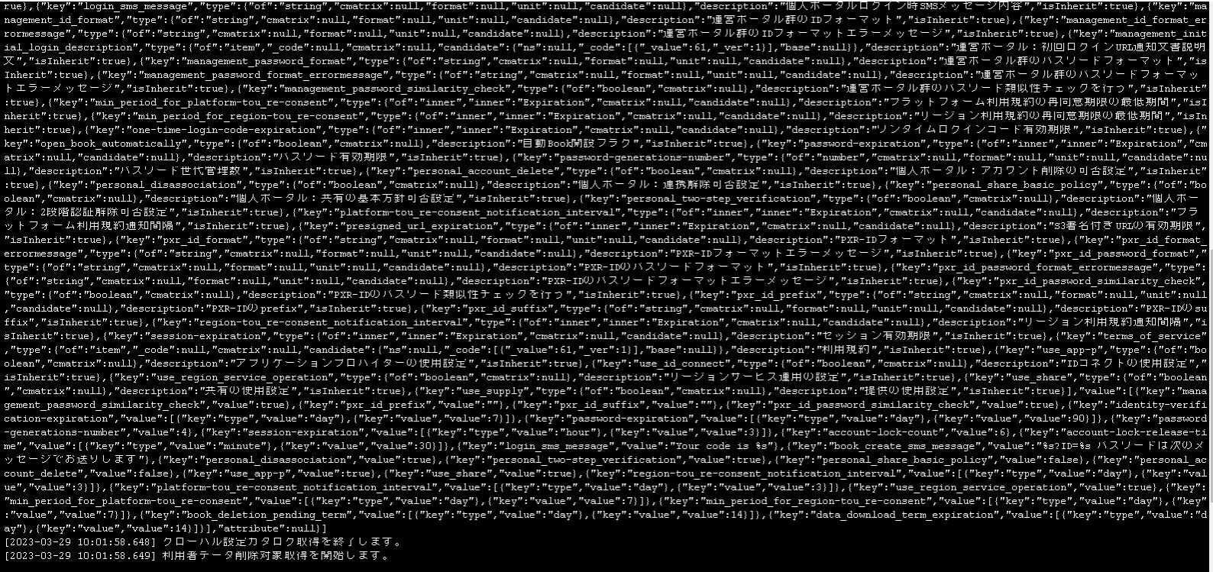
概要 | 利用者データ削除バッチ 設定・実行確認
手順番号
パラメータ | -
コマンド | kubectl apply -f manifest/eks/configmap/application000001/delete-user-batch-container.yaml kubectl apply -f manifest/eks/cronjob/application000001/application000001-delete-user-batch.yaml
ポイント
実行結果

コマンド | kubectl get pod -n pxross1 -w | grep delete-user-batch kubectl logs -n pxross1 application000001-delete-user-batch-28001400-wwxs7
ポイント

バッチ構築13_Region終了対象追加
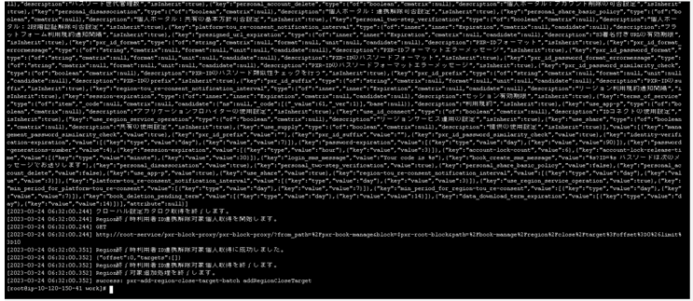
概要 | Region終了対象追加 設定・実行確認
手順番号
パラメータ | -
コマンド | kubectl apply -f manifest/eks/configmap/root/add-region-close-target-batch.yaml kubectl apply -f manifest/eks/cronjob/root/root-add-region-close-target-batch.yaml
ポイント
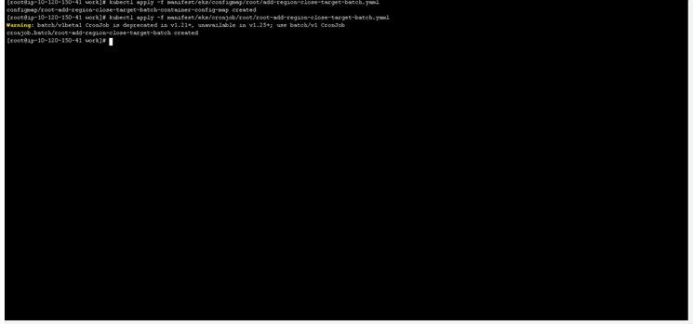
実行結果

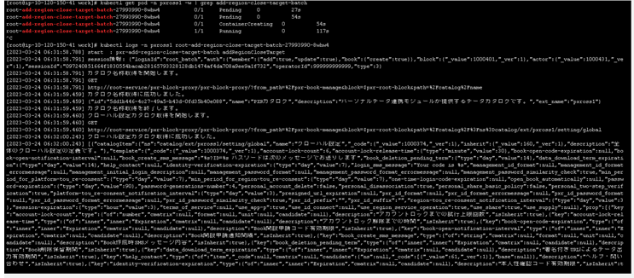
コマンド | kubectl get pod -n pxross1 -w | grep add-region-close-target-batch kubectl logs -n pxross1 root-add-region-close-target-batch-27993990-8whw4
ポイント
実行結果

バッチ構築14_Region利用終了
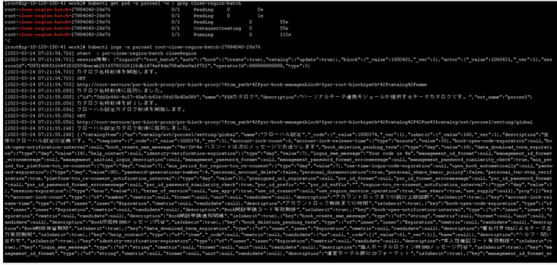
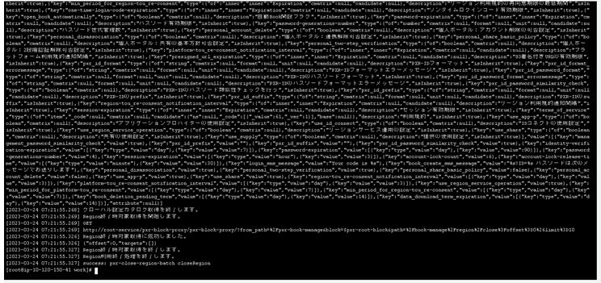
概要 | Region利用終了 設定・実行確認
手順番号
パラメータ | -
コマンド | kubectl apply -f manifest/eks/configmap/root/close-region-batch.yaml kubectl apply -f manifest/eks/cronjob/root/root-close-region-batch.yaml
ポイント
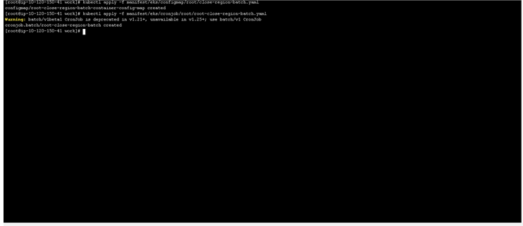
実行結果

コマンド | kubectl get pod -n pxross1 -w | grep close-region-batch kubectl logs -n pxross1 root-close-region-batch-27994040-29s76
ポイント

バッチ構築15_Region利用者連携
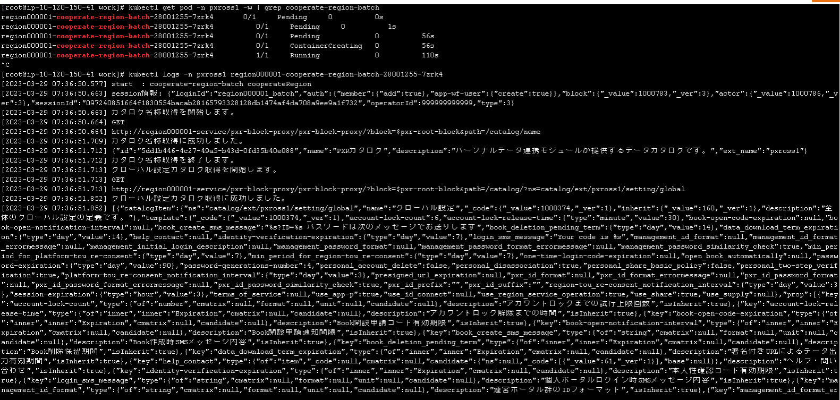
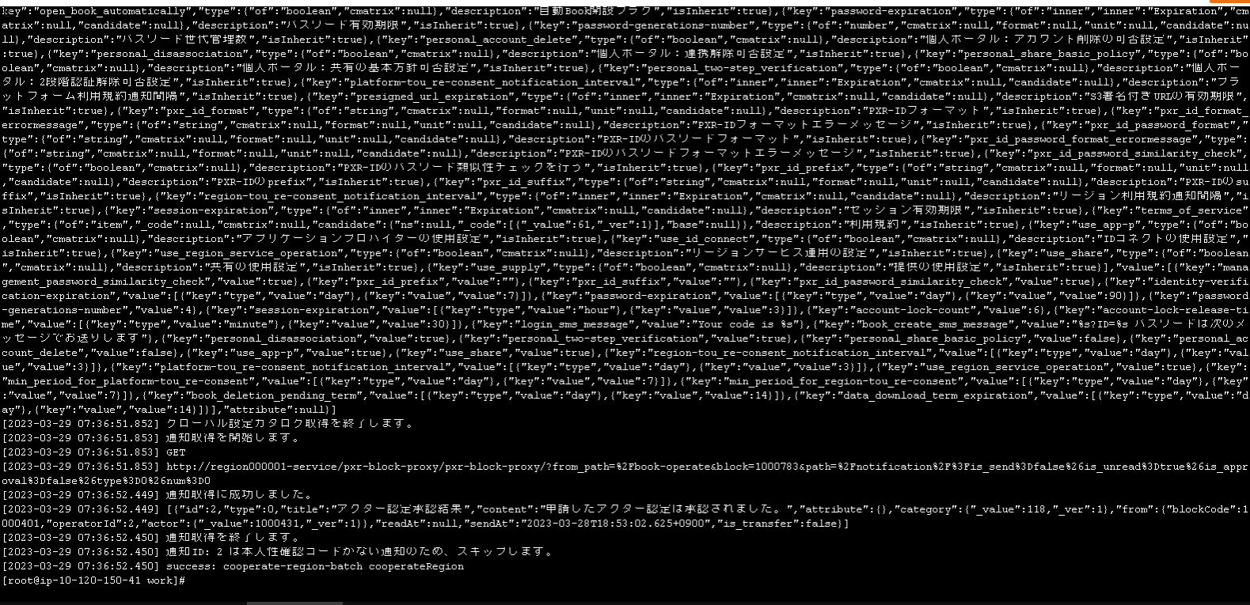
概要 | Region利用者連携 設定・実行確認
手順番号
パラメータ | -
コマンド | kubectl apply -f manifest/eks/configmap/region000001/cooperate-region-batch-container.yaml kubectl apply -f manifest/eks/cronjob/region000001/region000001-cooperate-region-batch.yaml
ポイント
実行結果

コマンド | kubectl get pod -n pxross1 -w | grep cooperate-region-batch kubectl logs -n pxross1 region000001-cooperate-region-batch-28001255-7zrk4
ポイント

